задание
Описание:
Для проверки уровня владения Bi-инструментами был выгружен датасет по тестовому проекту Flood-it. Ограничений по выбору Bi нет, можно использовать абсолютно любую систему.
Ссылка на лист dataset
Описание столбцов в dataset:
install_date - дата установки
event_dates - дата активности
period_day - день когорты
platform - платформа игроков
cohort_size - кол-во игроков

Задача:
На основе датасета соберите дашборд Retention.
Для этого нужно:
1. Собрать график Retention (формула расчета: cohort_size period_dayN / cohort_size period_day0 )
2. Добавить возможность выбора платформы и даты установки
3. Сохранить готовый дашборд в публичное облако, либо сохранить файл дашборда на google disc
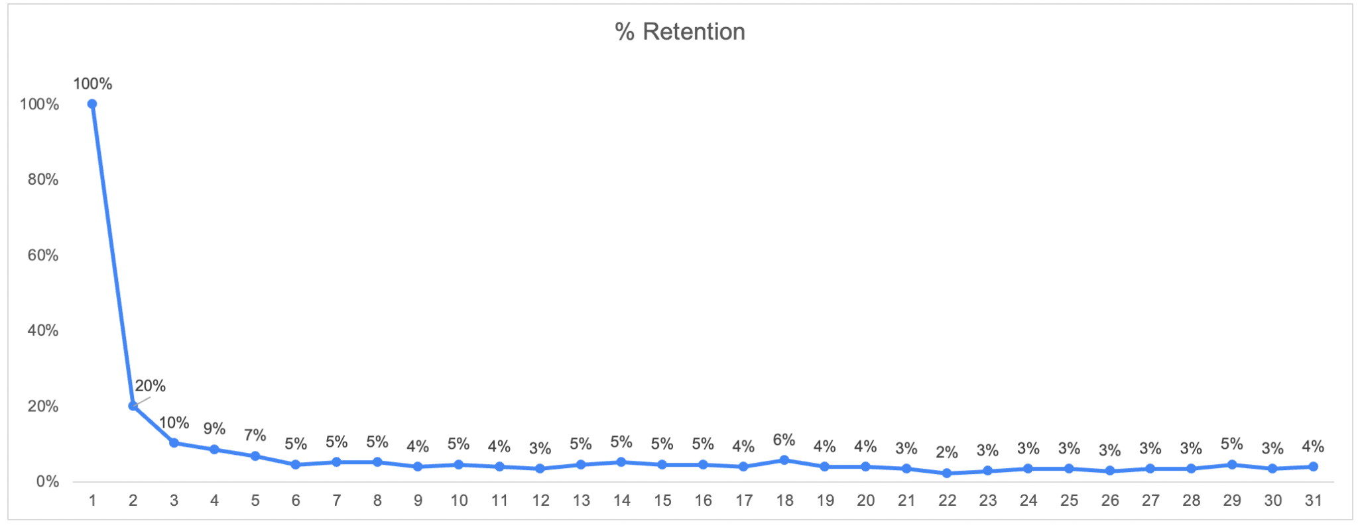
Пример графика Retention

P.S. Так как это открытый проект для демонстрации функционала FireBase, можно самостоятельно потренироватся на живом датасете
Игра: https://flood-it.app
Описание работы с консолью: https://developers.google.cn/analytics/bigquery/app-gaming-demo-dataset?hl=ru
Консоль FireBase: https://console.cloud.google.com/bigquery?p=bigquery-public-data&d=ga4_obfuscated_sample_ecommerce&t=events_20210131&page=table&hl=ru&project=inbound-setup-307906

